ZŁĄCZKI ELEKTROOPOROWE
Cennik ważny od 06.06.2022 |  |  |  |  |  |  | Właściwości
 |  |  |  |  |  |  | PE 100, | SDR 11
 |  |  |  |  |  |  | WODA | GAZ
 |  |  |  |  |  |  | PN 16 | PN 10
 |  |  |  | ZŁĄCZKI ELEKTROOPOROWE

2022//05 | A |  |  | ↓ Kurs Euro 4,30 obowiązuje w przedziale 4,30 - 4,39 dla NBP
Art. Nr | Index | Rozmiar | Cena € netto | Cena zł netto | Rabat | Karton
 |  |  |  | 4.30 | 0%
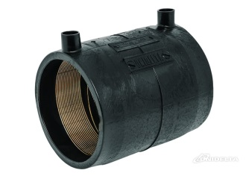
3001 |  | mufa |  |  |  | Karton
3001 | 671002 | 25 | 3.72 | 16.00 | 16.00 | 20
3001 | 671003 | 32 | 3.91 | 16.81 | 16.81 | 20
3001 | 671004 | 40 | 4.40 | 18.92 | 18.92 | 20
3001 | 671005 | 50 | 5.74 | 24.68 | 24.68 | 10
3001 | 671006 | 63 | 6.40 | 27.52 | 27.52 | 10
3001 | 671007 | 75 | 10.79 | 46.40 | 46.40 | 15
3001 | 671008 | 90 | 10.63 | 45.71 | 45.71 | 18
3001 | 671009 | 110 | 12.74 | 54.78 | 54.78 | 30
3001 | 671011 | 125 | 20.22 | 86.95 | 86.95 | 8
3001 | 671012 | 140 | 27.75 | 119.32 | 119.32 | na zamów.
3001 | 671013 | 160 | 29.36 | 126.25 | 126.25 | 10
3001 | 671014 | 180 | 39.76 | 170.97 | 170.97 | 2
3001 | 671015 | 200 | 53.21 | 228.80 | 228.80 | 1
3001 | 671016 | 225 | 58.64 | 252.15 | 252.15 | 1
3001 | 671017 | 250 | 94.34 | 405.66 | 405.66 | 2
3001 | 671019 | 315 | 143.06 | 615.16 | 615.16 | 1
3001 | 671022 | 355 / SDR17 | 0.00 | 0.00 | 0.00 | na zamów.
3001 | 671023 | 400 / SDR17 | 0.00 | 0.00 | 0.00 | na zamów.
3001 | 671024 | 455 / SDR17 | 0.00 | 0.00 | 0.00 | na zamów.
3001 | 671025 | 500 / SDR17 | 0.00 | 0.00 | 0.00 | na zamów.
3001 | 671026 | 560 / SDR17 | 0.00 | 0.00 | 0.00 | na zamów.
3001 | 671027 | 630 / SDR17 | 0.00 | 0.00 | 0.00 | na zamów.

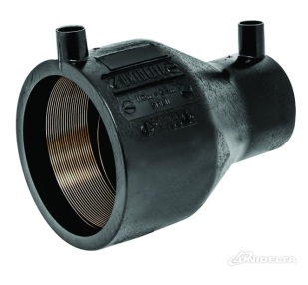
3002 |  | redukcja |  |  |  | Karton
3002 | 671033 | 32 x 25 | 8.62 | 37.07 | 37.07 | 20
3002 | 671035 | 40 x 32 | 9.29 | 39.95 | 39.95 | 20
3002 | 671037 | 50 x 32 | 9.44 | 40.59 | 40.59 | 10
3002 | 671040 | 63 x 32 | 10.86 | 46.70 | 46.70 | 10
3002 | 671041 | 63 x 40 | 10.86 | 46.70 | 46.70 | 10
3002 | 671042 | 63 x 50 | 10.86 | 46.70 | 46.70 | 10
3002 | 671045 | 75 x 63 | 15.35 | 66.01 | 66.01 | 15
3002 | 671047 | 90 x 63 | 20.22 | 86.95 | 86.95 | 10
3002 | 671048 | 90 x 75 | 20.22 | 86.95 | 86.95 | 10
3002 | 671050 | 110 x 63 | 28.54 | 122.72 | 122.72 | 16
3002 | 671052 | 110 x 90 | 28.54 | 122.72 | 122.72 | 12
3002 | 671053 | 125 x 63 | 40.36 | 173.55 | 173.55 | 8
3002 | 671055 | 125 x 90 | 40.36 | 173.55 | 173.55 | 8
3002 | 671056 | 125 x 110 | 51.15 | 219.95 | 219.95 | 4
3002 | 671057 | 160 x 110 | 57.16 | 245.79 | 245.79 | 2
3002 | 671060 | 180 x 125 | 84.23 | 362.19 | 362.19 | na zamów.
3002 | 671063 | 200 x 160 | 134.77 | 579.51 | 579.51 | 1
3002 | 671066 | 225 x 160 | 165.09 | 709.89 | 709.89 | 1
3002 | 671070 | 250 x 180 | 248.52 | 1068.64 | 1068.64 | na zamów.
3002 | 671075 | 315 x 250 | 347.76 | 1495.37 | 1495.37 | 1

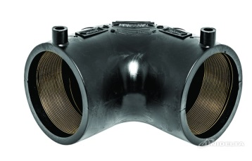
3004 |  | kolano 90° |  |  |  | Karton
3004 | 671102 | 25 | 10.77 | 46.31 | 46.31 | 20
3004 | 671103 | 32 | 10.87 | 46.74 | 46.74 | 20
3004 | 671104 | 40 | 11.94 | 51.34 | 51.34 | 10
3004 | 671105 | 50 | 16.00 | 68.80 | 68.80 | 20
3004 | 671106 | 63 | 16.03 | 68.93 | 68.93 | 10
3004 | 671107 | 75 | 26.18 | 112.57 | 112.57 | 6
3004 | 671108 | 90 | 28.00 | 120.40 | 120.40 | 5
3004 | 671109 | 110 | 38.50 | 165.55 | 165.55 | 3
3004 | 671111 | 125 | 52.19 | 224.42 | 224.42 | 2
3004 | 671113 | 160 | 102.77 | 441.91 | 441.91 | 2
3004 | 671114 | 180 | 144.52 | 621.44 | 621.44 | 1

Art. Nr | Index | Rozmiar |  | Cena zł netto | Rabat | Karton

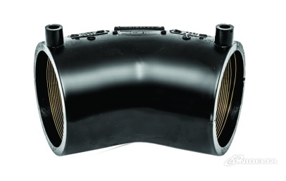
3005 |  | kolano 45° |  |  |  | Karton
3005 | 671123 | 32 | 14.88 | 63.98 | 63.98 | 20
3005 | 671124 | 40 | 17.73 | 76.24 | 76.24 | 12
3005 | 671125 | 50 | 24.19 | 104.02 | 104.02 | 9
3005 | 671126 | 63 | 18.53 | 79.68 | 79.68 | 10
3005 | 671127 | 75 | 27.00 | 116.10 | 116.10 | 10
3005 | 671128 | 90 | 30.34 | 130.46 | 130.46 | 5
3005 | 671129 | 110 | 39.76 | 170.97 | 170.97 | 3
3005 | 671131 | 125 | 53.92 | 231.86 | 231.86 | 2
3005 | 671133 | 160 | 106.14 | 456.40 | 456.40 | 2
3005 | 671134 | 180 | 149.25 | 641.78 | 641.78 | 1

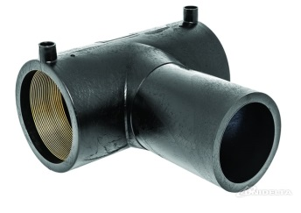
3003 |  | trójnik 90° |  |  |  | Karton
3003 | 671202 | 25 | 11.43 | 49.15 | 49.15 | 20
3003 | 671203 | 32 | 13.02 | 55.99 | 55.99 | 20
3003 | 671204 | 40 | 14.85 | 63.86 | 63.86 | 10
3003 | 671205 | 50 | 17.25 | 74.18 | 74.18 | 10
3003 | 671206 | 63 | 18.09 | 77.79 | 77.79 | 5
3003 | 671207 | 75 | 30.03 | 129.13 | 129.13 | 5
3003 | 671208 | 90 | 35.24 | 151.53 | 151.53 | 4
3003 | 671209 | 110 | 45.68 | 196.42 | 196.42 | 4
3003 | 671211 | 125 | 58.73 | 252.54 | 252.54 | 2
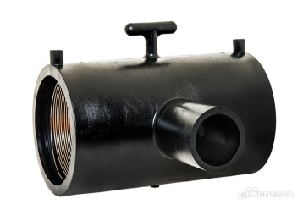
3003 | 671213 | 160 | 117.45 | 505.03 | 505.03 | 1
3003 | 671214 | 180 | 156.59 | 673.34 | 673.34 | 1

3007 |  | trójnik red. 90° |  |  |  | Karton
3007 | 671242 | 160 x 90 | 142.52 | 612.84 | 612.84 | 1

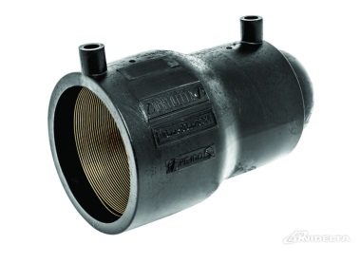
3006 |  | zaślepka / korek |  |  |  | Karton
3006 | 671302 | 25 | 7.86 | 33.80 | 33.80 | 40
3006 | 671303 | 32 | 8.95 | 38.48 | 38.48 | 30
3006 | 671304 | 40 | 11.84 | 50.91 | 50.91 | 30
3006 | 671305 | 50 | 16.03 | 68.93 | 68.93 | 20
3006 | 671306 | 63 | 16.12 | 69.32 | 69.32 | 10
3006 | 671308 | 90 | 26.55 | 114.16 | 114.16 | 10
3006 | 671309 | 110 | 33.71 | 144.95 | 144.95 | 12
3006 | 671311 | 125 | 39.68 | 170.62 | 170.62 | 8
3006 | 671313 | 160 | 67.48 | 290.16 | 290.16 | 2
3006 | 671314 | 180 | 81.38 | 349.93 | 349.93 | 2
3006 | 671315 | 200 | 125.52 | 539.74 | 539.74 | 1
3006 | 671316 | 225 | 138.66 | 596.24 | 596.24 | 1

3626 |  | złączka pe-gz |  |  |  | Karton
3626 | 671525 | 25 x 3/4" | 12.85 | 55.25 | 55.25 | 80
3626 | 671532 | 32 x 1" | 14.21 | 61.10 | 61.10 | 50
3626 | 671540 | 40 x 5/4" | 20.82 | 89.53 | 89.53 | 30
3626 | 671550 | 50 x 6/4" | 29.74 | 127.88 | 127.88 | 20
3626 | 671563 | 63 x 2" | 43.65 | 187.70 | 187.70 | 12
3626 | 671575 | 75 x 2,5" | 63.56 | 273.31 | 273.31 | 6
3626 | 671590 | 90 x 3" | 84.49 | 363.31 | 363.31 | 4
3626 | 671595 | 110 x 4" | 155.10 | 666.93 | 666.93 | 4

3636 |  | złączka pe-gw |  |  |  | Karton
3636 | 671625 | 25 x 3/4" | 12.45 | 53.54 | 53.54 | 90
3636 | 671632 | 32 x 1" | 14.72 | 63.30 | 63.30 | 65
3636 | 671640 | 40 x 5/4" | 22.37 | 96.19 | 96.19 | 30
3636 | 671650 | 50 x 6/4" | 30.86 | 132.70 | 132.70 | 20
3636 | 671663 | 63 x 2" | 46.66 | 200.64 | 200.64 | 12
3636 | 671675 | 75 x 2,5" | 77.68 | 334.02 | 334.02 | 6
3636 | 671690 | 90 x 3" | 102.03 | 438.73 | 438.73 | 6
3636 | 671695 | 110 x 4" | 128.08 | 550.74 | 550.74 | 4
Art. Nr | Index | Rozmiar |  | Cena zł netto | Rabat | Karton

3145 |  | tuleja |  |  |  | Karton
3145 | 671405 | 50 | 5.52 | 23.74 | 23.74 | 32
3145 | 671406 | 63 | 6.33 | 27.22 | 27.22 | 18
3145 | 671407 | 75 | 8.53 | 36.68 | 36.68 | 11
3145 | 671408 | 90 | 10.45 | 44.93 | 44.93 | 30
3145 | 671409 | 110 | 12.62 | 54.27 | 54.27 | 18
3145 | 671411 | 125 | 15.88 | 68.28 | 68.28 | 16
3145 | 671413 | 160 | 25.02 | 107.59 | 107.59 | 12
3145 | 671414 | 180 | 38.21 | 164.30 | 164.30 | 12
3145 | 671415 | 200 | 43.26 | 186.02 | 186.02 | 5
3145 | 671416 | 225 | 50.72 | 218.10 | 218.10
3145 | 671417 | 250 | 64.46 | 277.18 | 277.18
3145 | 671419 | 315 | 196.92 | 846.76 | 846.76

3146 |  | kolano U
3146 | 671703 | 32 x 25 x 25 | 15.34 | 65.96 | 65.96 | na zamów.
3146 | 671704 | 40 x 32 x 32 | 20.86 | 89.70 | 89.70 | na zamów.
3146 | 671705 | 50 x 40 x 40 | 24.89 | 107.03 | 107.03 | na zamów.

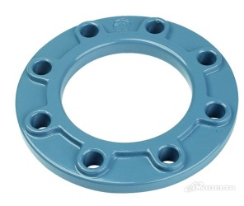
3804 |  | kołnierz PN10
3804 | 679605 | 40 / 50 |  | 60.78 | 60.78
3804 | 679606 | 50 / 63 |  | 67.93 | 67.93
3804 | 679607 | 65 / 75 |  | 75.08 | 75.08
3804 | 679608 | 80 / 90 |  | 112.20 | 112.20
3804 | 679609 | 100 / 110 |  | 122.10 | 122.10
3804 | 679611 | 100 / 125 |  | 122.10 | 122.10
3804 | 679612 | 125 / 140 |  | 0.00 | 0.00 | na zamów.
3804 | 679613 | 150 / 160 |  | 158.40 | 158.40
3804 | 679614 | 150 / 180 |  | 158.40 | 158.40
3804 | 679615 | 200 / 200 |  | 224.40 | 224.40
3804 | 679616 | 200 / 225 |  | 237.60 | 237.60
3804 | 679618 | 250 / 250 |  | 375.38 | 375.38
3804 | 679620 | 300 / 315 |  | 511.50 | 511.50

S1680 |  | śruby do kołnierzy
S16804 | 679741 | S16x0,80, kl.5,8 x 4 |  | 26.46 | 26.46 | kpl.4 szt.
S16808 | 679742 | S16x0,80, kl.5,8 x 8 |  | 54.20 | 54.20 | kpl.8 szt.

UZ0040 | uszczelki płaskie do kołnierzy
UZ0040 | 679705 | DN40 |  | 3.30 | 3.30
UZ0040 | 679706 | DN50 |  | 3.30 | 3.30
UZ0040 | 679707 | DN65 |  | 3.75 | 3.75
UZ0040 | 679708 | DN80 |  | 4.05 | 4.05
UZ0040 | 679709 | DN100 |  | 4.20 | 4.20
UZ0040 | 679713 | DN150 |  | 6.50 | 6.50

Własciwości:
- | złączki mogą być użyte z rurami PE80 lub PE100
- | napięcie zgrzewania 40,0V
- | każda złączka posiada barkod z informacjami o średnicy, czasie zgrzewania i
 | czasie chłodzenia
- | parametry zgrzewania można sczytać bezpośrednio z barkodu do maszyny
- | drut miedziany umieszczony jest bezpośrednio przy powierzchni zgrzewania
 | dzięki czemu czas potrzebny na połączenie złączki z rurą jest krótszy
- | więcej informacji w katalogu technicznym producenta dostępnym na naszej
 | stronie internetowej www.unidelta.pl

ALFA - Ryszard Kroszel, Wilcze, Krakowska 20, 86-031 Osielsko (Bydgoszcz) tel.: 52 362 00 92; 52 324 02 98, beta@unidelta.pl / www.unidelta.pl

